Sheet1
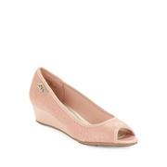
LAT_0500074666389

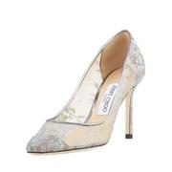
BDGM_prod118710269

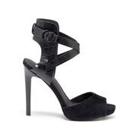
SOLE_128684

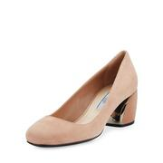
NEIMAN_prod191080457

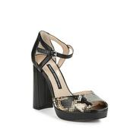
LAT_0500043770866

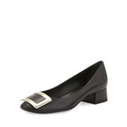
BDGM_prod113540118

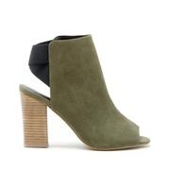
SOLE_140888

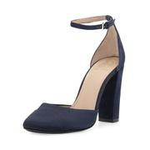
NEIMAN_prod188950149

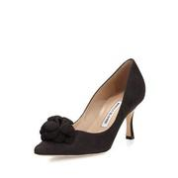
NEIMAN_prod190920846

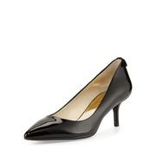
NEIMAN_prod185230140

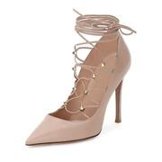
NEIMAN_prod189590236

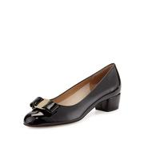
NEIMAN_prod178660037

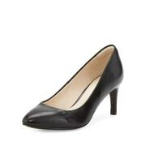
NEIMAN_prod190300049

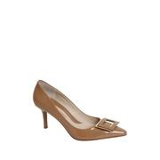
LAT_0500083659136

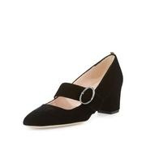
NEIMAN_prod191850135

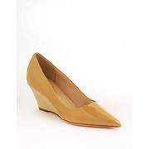
LAT_0500066397993

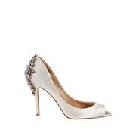
LAT_0500044237915

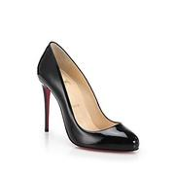
SAKS_0400087512780

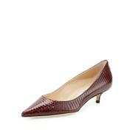
BDGM_prod120170010

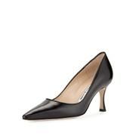
BDGM_prod109500078

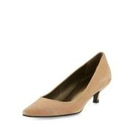
NEIMAN_prod189620031

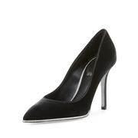
BDGM_prod119720165

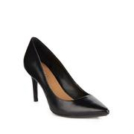
LAT_0500080161243

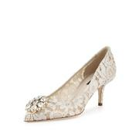
BDGM_prod118180096

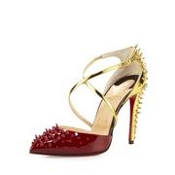
BDGM_prod118200262

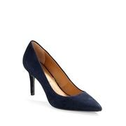
LAT_0500080526825

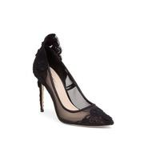
LAT_0500044247849

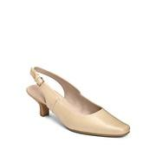
LAT_0500078661402

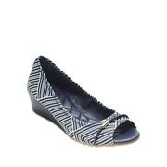
LAT_0500089757736

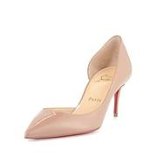
BDGM_prod120950122

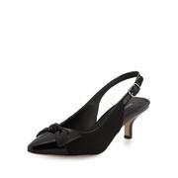
NEIMAN_prod187670056

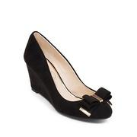
LAT_0500084572056

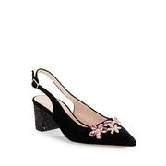
LAT_0500045821709

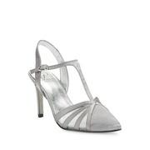
LAT_0500085710432

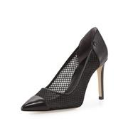
NEIMAN_prod188560189

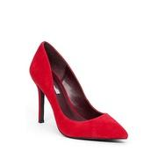
LAT_0500080158298

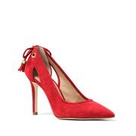
LAT_0500044380830

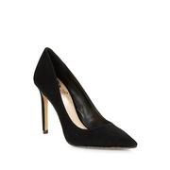
LAT_0500084834639

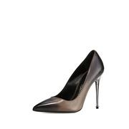
BDGM_prod119440069

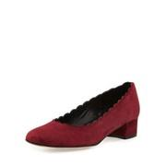
NEIMAN_prod191330007

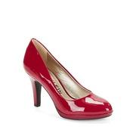
LAT_0500044267771

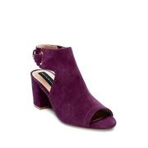
LAT_0500045603768

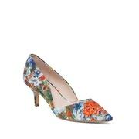
LAT_0500087173795

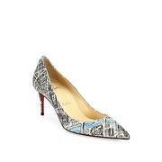
SAKS_0400089993020

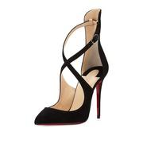
BDGM_prod118200332

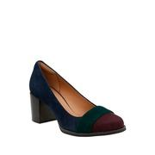
LAT_0500045387198

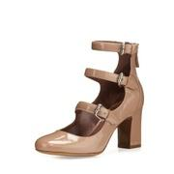
NEIMAN_prod192270185

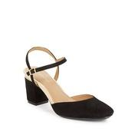
LAT_0500044425403

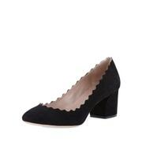
BDGM_prod108990016

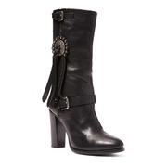
RALPH_110209696


BDGM_prod109340113


BDGM_prod114410027


BDGM_prod113650050


LAT_0500087951836


NEIMAN_prod189390239


BDGM_prod118600068


LAT_0500046381539


NEIMAN_prod180850097


LAT_0500044378453


LAT_0500061740841


BDGM_prod120710258


NEIMAN_prod189780274


LAT_0500084945039


LAT_0500076610757


JUICY_3855


LAT_0500044132496


SAKS_0400090773656


NEIMAN_prod190920205


LAT_0500082591611


NEIMAN_prod188960051


NEIMAN_prod191150215


LAT_0500088169701


BDGM_prod119010120


SAKS_0400089694632


SOLE_115980


BDGM_prod112820082


NEIMAN_prod189850081


BEBE_263577


NEIMAN_prod189460305


NEIMAN_prod188610377


NEIMAN_prod193490249


BDGM_prod120950166


NEIMAN_prod182840188


LAT_0500044919231


NEIMAN_prod183310383


NEIMAN_prod190580040


BDGM_prod118670181


LAT_0500082710617


SAKS_0400090168127


BDGM_prod120950111


NEIMAN_prod191000283


LAT_0500088634365


LAT_0500083765081


LAT_0500084229673


SAKS_0400090672757


LAT_0500045888419


LAT_0500065476327


NEIMAN_prod182720110


SAKS_0400087634633


NEIMAN_prod189650225


KLP_ROSETTE


NEIMAN_prod184630494


LAT_0500044994994


BDGM_prod117830018


SAKS_0400090343095


LAT_0500089200034


BDGM_prod118970126


NEIMAN_prod165070016


NEIMAN_prod190941048


LAT_0500045797826


LAT_0500087318879


NEIMAN_prod186150382


LAT_0500067806018


SAKS_0400090041937


NEIMAN_prod181000262


LAT_0500088065123


NEIMAN_prod185680007


SAKS_0400089125531


BDGM_prod120350178


LAT_0500083575993


LAT_0500045084225


NEIMAN_prod186490203


LAT_0500085841104


LAT_0500045691326


NEIMAN_prod193600136


LAT_0500043818137


LAT_0500043740711


LAT_0500045821576


LAT_0500057569386


LAT_0500043943190


BDGM_prod120970147


NEIMAN_prod157160248


LAT_0500087647541


LAT_0500085190957


NEIMAN_prod183770360


NEIMAN_prod180420200


SAKS_0452598695401


RALPH_96548196


LAT_0500045795770


BDGM_prod111210007


NEIMAN_prod16960169


LAT_0500087917670


BDGM_prod120950099


NEIMAN_prod179880185


NEIMAN_prod191120282


SAKS_0469596856673


LAT_0500084916733


LAT_0500046860904


SAKS_0400089283865

